Лист1
 | ГРУНТ
Фото упаковки | Наименование | объем упаковки/л. | Кол-во в палете/шт. | Цена розница от 1 до 15 000 р. | Цена мелкий опт. от 10 000 до 25 000 р. | Цена средний опт. От 25 000 до 50 000 р. | Цена крупный опт. от 50 000 до 150 000 р. | Цена ЭКСКЛЮЗИВ! для реализаторов до 15 февраля. | Рекомендуемая розничная цена (РРЦ), руб. | маржа

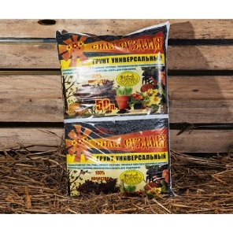
Универсальный - линия professional .
 | Универсальный линия professional | 2.5 | 550 | 40 | 30 | 27 | 24 | 22 | 45 | 2.0454545455
 | Универсальный линия professional | 5 | 400 | 60 | 40 | 36 | 33 | 30 | 65 | 2.1666666667
 | Универсальный линия professional | 10 | 200 | 90 | 67 | 61 | 55 | 49 | 89 | 1.8163265306
 | Универсальный линия professional | 25 | 100 | 160 | 135 | 124 | 113 | 108 | 159 | 1.4722222222
 | Универсальный линия professional | 50 | 55 | 290 | 248 | 220 | 192 | 185 | 309 | 1.6702702703
Для деревьев и саженцев - линия professional
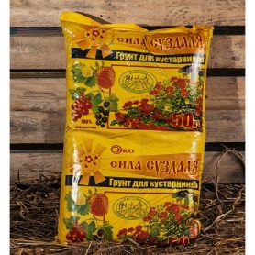 | Для лиственных и плодовых - линия professional | 50 | 55 | 290 | 248 | 220 | 192 | 185 | 319 | 1.7243243243
 | Кустарники - линия professional | 50 | 55 | 290 | 248 | 220 | 192 | 185 | 319 | 1.7243243243
 | Для хвойных - линия professional | 50 | 55 | 290 | 248 | 220 | 192 | 185 | 319 | 1.7243243243
Органические подкормки для деревьев и саженцев - линия Агроном.
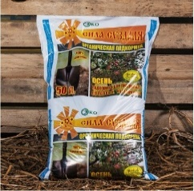 | Подкормка для кустарников, лиственных и плодовых | 50 | 55 | 309 | 248 | 220 | 192 | 185 | 339 | 1.8324324324
 | Подкормка для хвойных | 50 | 55 | 309 | 248 | 220 | 192 | 185 | 339 | 1.8324324324
Органические подкормки для всех культур - линия Агроном.
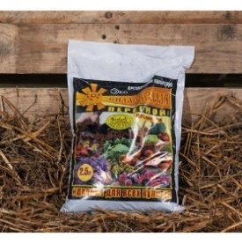 | Перегной. | 2.5 | 500 | 50 | 32 | 30 | 27 | 25 | 49 | 1.96
 | Перегной. | 5 | 400 | 70 | 48 | 43 | 39 | 36 | 69 | 1.9166666667
 | Перегной. | 50 | 50 | 340 | 290 | 265 | 247 | 220 | 369 | 1.6772727273
Почвогрунт для рассады - линия Агроном.
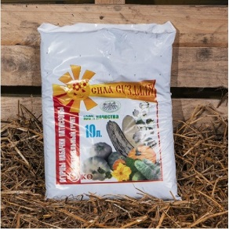 | Грунт питательный "сила суздаля" огурцы, кабачки, патиссоны. | 5 | 400 | 60 | 40 | 36 | 33 | 30 | 65 | 2.1666666667
 | Грунт питательный "сила суздаля" огурцы, кабачки, патиссоны. | 10 | 200 | 90 | 67 | 61 | 55 | 49 | 89 | 1.8163265306
 | Грунт питательный "сила суздаля" томат и перец. | 5 | 400 | 60 | 40 | 36 | 33 | 30 | 65 | 2.1666666667
 | Грунт питательный "сила суздаля" томат и перец. | 10 | 200 | 90 | 67 | 61 | 55 | 49 | 89 | 1.8163265306
Почвогрунт для цветов - линия Агроном.
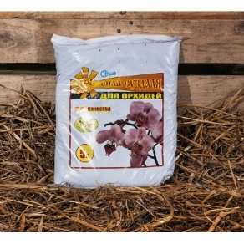 | Цветы универсальный. | 2.5 | 550 | 40 | 30 | 27 | 24 | 22 | 45 | 2.0454545455
 | Цветы универсальный. | 5 | 400 | 60 | 40 | 36 | 33 | 30 | 65 | 2.1666666667
 | Цветы. | 10 | 200 | 90 | 67 | 61 | 55 | 49 | 89 | 1.8163265306
 | Роза. | 5 | 400 | 60 | 40 | 36 | 33 | 30 | 65 | 2.1666666667
 | Орхидея. | 2.5 | 550 | 40 | 30 | 27 | 24 | 22 | 45 | 2.0454545455
 | Орхидея. | 5 | 400 | 60 | 40 | 36 | 33 | 30 | 65 | 2.1666666667
Торфогрунт для рассады
 | Для рассады с перегноем. | 5 | 400 | 60 | 40 | 36 | 33 | 30 | 69 | 2.3
 | Для рассады с перегноем. | 10 | 200 | 90 | 67 | 61 | 55 | 49 | 99 | 2.0204081633
Торфогрунт для цветов
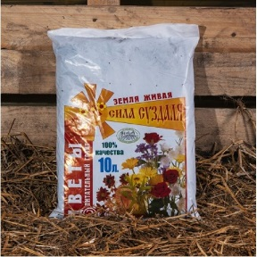 | Хвойные растения | 5 | 400 | 60 | 40 | 36 | 33 | 30 | 69 | 2.3
 | Цитрусовых | 5 | 400 | 60 | 40 | 36 | 33 | 30 | 69 | 2.3
 | Кактусы и суккуленты | 5 | 400 | 60 | 40 | 36 | 33 | 30 | 69 | 2.3
 | Фиалка | 5 | 400 | 60 | 40 | 36 | 33 | 30 | 69 | 2.3
 | Азалия. Рододендрон. Гортензия | 5 | 400 | 60 | 40 | 36 | 33 | 30 | 75 | 2.5
 | Пальмы и фикусы | 5 | 400 | 60 | 40 | 36 | 33 | 30 | 75 | 2.5
Торф фасованный
 | Торф низинный | 5 | 400 | 60 | 32 | 30 | 27 | 25 | 59 | 2.36
 | Торф верховой | 5 | 400 | 60 | 32 | 30 | 27 | 25 | 59 | 2.36
 | Торф смесь (верховой, низинный 50/50) | 5 | 400 | 65 | 35 | 33 | 31 | 29 | 65 | 2.2413793103

